Rekapitulacija
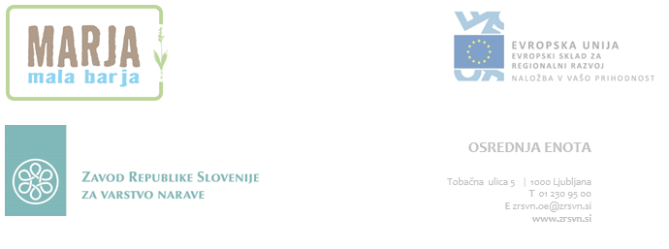
Naložbo sofinancirata Evropska unija iz Evropskega sklada za regionalni razvoj in Republika Slovenija.

Skupna rekapitulacija za SKLOP 2 (vse cene so v EUR)

Projekt | Varstveni cilj | cena brez DDV | DDV 22% | cena z DDV
Mala barja - Marja | 4.1.1 | 0.00 | 0.00 | 0.00
Mala barja - Marja | 4.1.3 | 0.00 | 0.00 | 0.00
Mala barja - Marja | 4.1.5 | 0.00 | 0.00 | 0.00
 | SKUPAJ | 0.00 | 0.00 | 0.00

Rekapitulacija po mejnikih
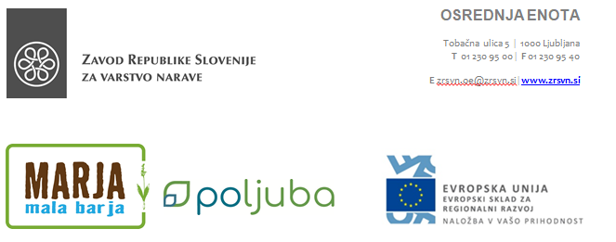
Naložbo sofinancirata Evropska unija iz Evropskega sklada za regionalni razvoj in Republika Slovenija.

Rekapitulacija po mejnikih (vse cene so v EUR)

Mejnik (leto) | cena brez DDV | DDV 22% | cena z DDV
Mejnik 1 (2019) | 0.00 | 0.00 | 0.00
Mejnik 3 (2021) | 0.00 | 0.00 | 0.00
 |  | SKUPAJ | 0.00

